資料
 |  |  |  |  |  |  | 物件名 | アバター福工大前
 | 満室稼働中！福工大まで徒歩約４分！ 風呂トイレ別、洗濯機室内、IHに洗浄便座、モニターホン付き！！

 |  |  |  |  |  |  | 価格 | 3,980 |  |  |  |  |  |  |  |  |  |  |  |  |  |  | 万円

洋室約６帖
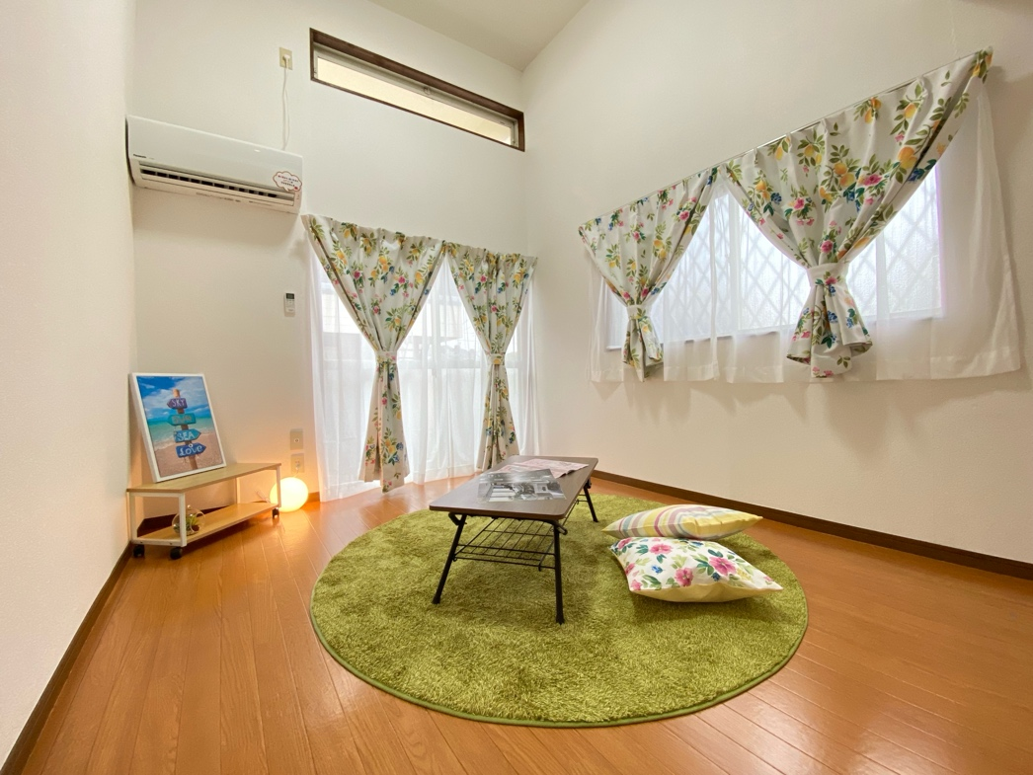

 |  |  |  |  |  |  | 賃料 | 現況月間収入 |  |  |  |  | 276,500 |  |  |  |  | 円 | 利回り |  |  | 8.34%

 |  |  |  |  |  |  |  | 現況年間収入 |  |  |  |  | 3,318,000 |  |  |  |  | 円
風呂・トイレ別

 |  |  |  |  |  |  |  | 満室月間収入 |  |  |  |  | 276,500 |  |  |  |  | 円 | 利回り |  |  | 8.34%

 |  |  |  |  |  |  |  | 満室年間収入 |  |  |  |  | 3,318,000 |  |  |  |  | 円

 |  |  |  |  |  |  | 評価額 | 土地評価額 |  |  |  | 10,096,790 |  |  |  |  | 円 |  | 税額 | 67,600 |  |  |  | 円
ロフト付！

 |  |  |  |  |  |  |  | 建物評価額 |  |  |  | 2,037,638 |  |  |  |  | 円

 |  |  |  |  |  |  | 所在地 | 地番 |  |  | 福岡市東区和白東二丁目８０２番５８
ここに文字を入力
あいうえお

 |  |  |  |  |  |  |  | 住居表示 |  |  | 福岡市東区和白東２−３３−１０

 |  |  |  |  |  |  | 交 通 | JR鹿児島本線「福工大前駅」徒歩１１分

備コンロ
 |  |  |  |  |  |  |  | 西鉄香椎線 和白駅 徒歩１９分

 |  |  |  |  |  |  | 土地 | 面積 | 公簿 |  | 234.82 |  |  |  |  | ㎡ |  | ほかに 私道面積 |  |  | 0 |  |  | ㎡

平成２６年
大規模修繕工事
実施済み！！
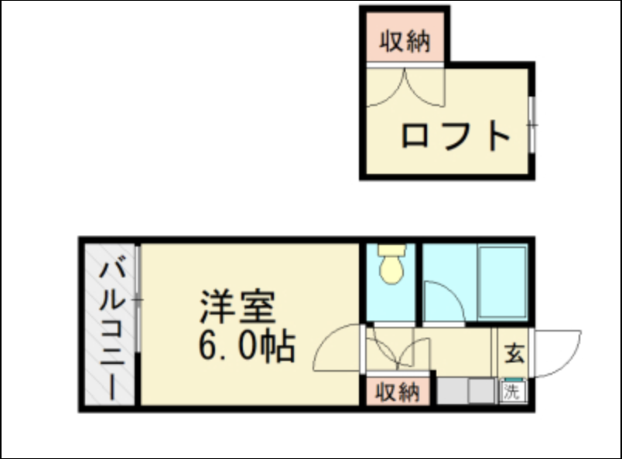

 |  |  |  |  |  |  |  |  |  |  | 71.03 |  |  |  |  | 坪

 |  |  |  |  |  |  | 建 物 | 構造・規模 |  |  |  | 木造スレート葺２階建

 |  |  |  |  |  |  |  | 面 積 |  |  |  | 136.08 |  |  |  |  |  | ㎡ |  | 41.16 |  |  |  | 坪

 |  |  |  |  |  |  |  | 間取内訳 |  |  |  | １Ｋ＋ロフト×８戸

裏道を抜ければ
福工大まで徒歩約４分

 |  |  |  |  |  |  | 土地権利 |  |  | 所有権 |  |  |  |  |  |  | 地 目 |  |  | 宅地

 |  |  |  |  |  |  | 都市計画 |  |  | 市街化区域 |  |  |  |  |  |  | 用途地域 |  |  | 第一種低層

２棟一括売買！！
 |  |  |  |  |  |  | 建 蔽 率 |  |  | 50 |  |  |  |  |  | ％ | 容 積 率 |  |  | 80 |  |  |  |  | ％

 |  |  |  |  |  |  | 他の法令 制 限

 |  |  |  |  |  |  | 築 年 月 |  |  | 1991-05-13 |  |  |  | (築３3年) |  |  | 駐 車 場 |  |  | 有

 |  |  |  |  |  |  | 現 況 |  |  | 賃貸中（満室） |  |  |  |  |  |  | 引 渡 日 |  |  | 要相談

 |  |  |  |  |  |  | 接道状況 |  |  | 北西 |  | 側幅員 |  | 約 | 17.6 |  | ｍ | 公道 |  |  | 間口 |  | 約 |  | ｍ

 |  |  |  |  |  |  |  |  |  |  |  | 側幅員 |  | 約 |  |  | ｍ | 公道 |  |  | 間口 |  | 約 |  | ｍ

 |  |  |  |  |  |  | 設 備 |  |  | プロパンガス、集合ポスト、自販機（別に収入あり）、IH,洗浄便座、モニターホン

福岡工業大学 約２６０ｍ

 |  |  |  |  |  |  | 備 考 |  |  | 平成２６年大規模修繕実施済。以後都度補修済

※記載事項と現状が異なる場合は現状を優先とさせていただきます。
※取引成立の場合、法定仲介手数料をお支払いいたします。（売買価格×3％＋60,000円消費税別途）
※万一売却済み及び記載内容についての変更が生じた場合はご了承くださいませ。
■取引態様 |  | ■手数料

売主 |  | 満額支払

福岡県糸島市前原北３−１−３４
 |  |  |  |  | お急ぎの場合は、下記までご連絡ください。
 |  |  |  |  |  |  |  |  |  |  |  |  |  |  |  |  |  |  |  | ■情報公開日

近隣商業施設等
株式会社プライズムン |  |  | TEL | 080-3977-0118
 |  |  |  |  | 担当： | 太田圭一 080-3977-0118

 |  |  |  |  |  |  |  |  |  |  |  |  |  |  |  |  |  |  |  | 2025-01-07

 |  |  | FAX |  | メール： | prizmun.ota@gmail.com

